Tabelle1
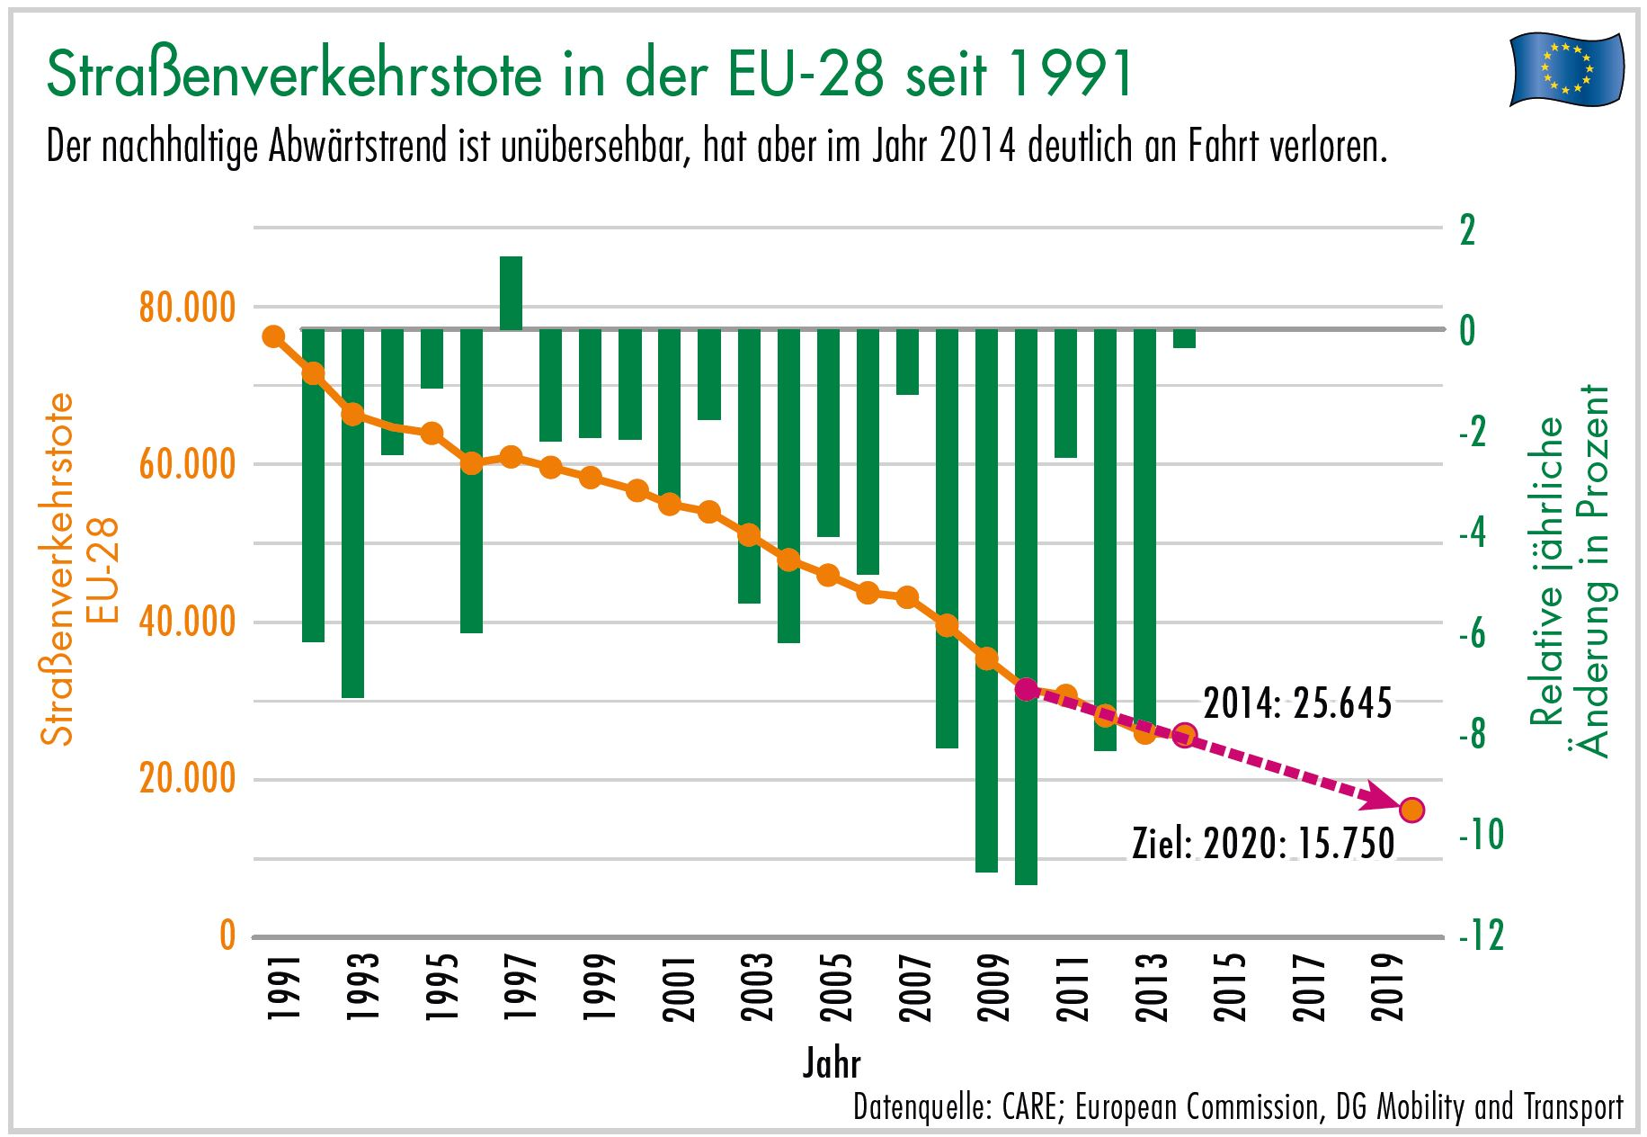
Download: www.dekra-roadsafety.com, Stand 2016

Straßenverkehrstote in der EU-28 seit 1991

 | 1991 | 1992 | 1993 | 1994 | 1995 | 1996 | 1997 | 1998 | 1999 | 2000 | 2001 | 2002 | 2003 | 2004 | 2005 | 2006 | 2007 | 2008 | 2009 | 2010 | 2011 | 2012 | 2013 | 2014
Belgien | 1,873 | 1,671 | 1,660 | 1,692 | 1,449 | 1,356 | 1,364 | 1,500 | 1,397 | 1,470 | 1,486 | 1,306 | 1,214 | 1,162 | 1,089 | 1,069 | 1,071 | 944 | 944 | 840 | 862 | 770 | 723 | 727
Bulgarien | 1,114 | 1,299 | 1,307 | 1,390 | 1,264 | 1,014 | 915 | 1,003 | 1,047 | 1,012 | 1,011 | 959 | 960 | 943 | 957 | 1,043 | 1,006 | 1,061 | 901 | 776 | 657 | 601 | 601 | 660
Dänemark | 606 | 577 | 559 | 546 | 582 | 514 | 489 | 499 | 514 | 498 | 431 | 463 | 432 | 369 | 331 | 306 | 406 | 406 | 303 | 255 | 220 | 167 | 191 | 182
Deutschland | 11,300 | 10,631 | 9,949 | 9,814 | 9,454 | 8,758 | 8,549 | 7,792 | 7,772 | 7,503 | 6,977 | 6,842 | 6,613 | 5,842 | 5,361 | 5,091 | 4,949 | 4,477 | 4,152 | 3,648 | 4,009 | 3,600 | 3,339 | 3,377
Estland | 490 | 287 | 321 | 364 | 322 | 213 | 280 | 284 | 232 | 204 | 199 | 223 | 164 | 170 | 170 | 204 | 196 | 132 | 98 | 79 | 101 | 87 | 81 | 78
Finnland | 632 | 601 | 484 | 480 | 441 | 404 | 438 | 400 | 431 | 396 | 433 | 415 | 379 | 375 | 379 | 336 | 380 | 344 | 279 | 272 | 292 | 255 | 258 | 229
Frankreich | 10,483 | 9,902 | 9,865 | 9,019 | 8,892 | 8,540 | 8,445 | 8,920 | 8,486 | 8,079 | 8,162 | 7,655 | 6,058 | 5,530 | 5,318 | 4,709 | 4,620 | 4,275 | 4,273 | 3,992 | 3,963 | 3,653 | 3,268 | 3,384
Griechenland | 2,112 | 2,158 | 2,160 | 2,253 | 2,412 | 2,157 | 2,105 | 2,182 | 2,116 | 2,037 | 1,880 | 1,634 | 1,605 | 1,670 | 1,658 | 1,657 | 1,612 | 1,555 | 1,456 | 1,258 | 1,141 | 988 | 879 | 793
Irland | 445 | 415 | 431 | 404 | 437 | 453 | 473 | 458 | 414 | 418 | 412 | 376 | 337 | 377 | 400 | 365 | 338 | 280 | 238 | 212 | 186 | 162 | 190 | 193
Italien | 8,109 | 8,053 | 7,187 | 7,091 | 7,020 | 6,676 | 6,714 | 6,313 | 6,688 | 7,061 | 7,096 | 6,980 | 6,563 | 6,122 | 5,818 | 5,669 | 5,131 | 4,725 | 4,237 | 4,114 | 3,860 | 3,753 | 3,401 | 3,381
Kroatien | 804 | 804 | 804 | 804 | 800 | 721 | 714 | 646 | 662 | 655 | 647 | 627 | 701 | 608 | 597 | 614 | 619 | 664 | 548 | 426 | 418 | 390 | 368 | 308
Lettland | 997 | 787 | 724 | 774 | 660 | 594 | 567 | 677 | 652 | 635 | 558 | 559 | 532 | 516 | 442 | 407 | 419 | 316 | 254 | 218 | 179 | 177 | 179 | 212
Litauen | 1,173 | 836 | 958 | 765 | 672 | 667 | 752 | 829 | 748 | 641 | 706 | 697 | 709 | 752 | 773 | 760 | 740 | 499 | 370 | 299 | 296 | 302 | 256 | 267
Luxemburg | 83 | 69 | 78 | 65 | 70 | 71 | 60 | 57 | 58 | 76 | 70 | 62 | 53 | 50 | 47 | 43 | 46 | 35 | 48 | 32 | 33 | 34 | 45 | 35
Malta | 16 | 11 | 14 | 6 | 14 | 19 | 18 | 17 | 4 | 15 | 16 | 16 | 16 | 13 | 17 | 11 | 14 | 15 | 21 | 15 | 21 | 9 | 18 | 10
Niederlande | 1,281 | 1,253 | 1,235 | 1,298 | 1,334 | 1,180 | 1,163 | 1,066 | 1,090 | 1,082 | 993 | 987 | 1,028 | 804 | 750 | 730 | 709 | 677 | 644 | 537 | 546 | 562 | 476 | 477
Österreich | 1,551 | 1,403 | 1,283 | 1,338 | 1,210 | 1,027 | 1,105 | 963 | 1,079 | 976 | 958 | 956 | 931 | 878 | 768 | 730 | 691 | 679 | 633 | 552 | 523 | 531 | 455 | 430
Polen | 7,901 | 6,946 | 6,341 | 6,744 | 6,900 | 6,359 | 7,310 | 7,080 | 6,730 | 6,294 | 5,534 | 5,826 | 5,642 | 5,712 | 5,444 | 5,243 | 5,583 | 5,437 | 4,572 | 3,908 | 4,189 | 3,571 | 3,357 | 3,202
Portugal | 3,217 | 3,086 | 2,701 | 2,505 | 2,711 | 2,730 | 2,521 | 2,126 | 2,028 | 1,877 | 1,670 | 1,655 | 1,542 | 1,294 | 1,247 | 969 | 974 | 885 | 840 | 937 | 891 | 718 | 637 | 638
Rumänien | 3,078 | 2,816 | 2,826 | 2,877 | 2,845 | 2,845 | 2,863 | 2,778 | 2,468 | 2,466 | 2,450 | 2,411 | 2,229 | 2,442 | 2,629 | 2,587 | 2,800 | 3,061 | 2,796 | 2,377 | 2,018 | 2,042 | 1,861 | 1,816
Schweden | 745 | 759 | 632 | 589 | 572 | 537 | 541 | 531 | 580 | 591 | 583 | 560 | 529 | 480 | 440 | 445 | 471 | 397 | 358 | 266 | 319 | 285 | 260 | 270
Slowakei | 614 | 677 | 584 | 633 | 660 | 616 | 788 | 819 | 647 | 628 | 614 | 610 | 645 | 603 | 606 | 614 | 667 | 622 | 380 | 353 | 328 | 352 | 251 | 259
Slowenien | 462 | 493 | 493 | 505 | 415 | 389 | 357 | 309 | 334 | 314 | 278 | 269 | 242 | 274 | 258 | 262 | 293 | 214 | 171 | 138 | 141 | 130 | 125 | 108
Spanien | 8,837 | 7,818 | 6,375 | 5,612 | 5,749 | 5,482 | 5,604 | 5,956 | 5,738 | 5,777 | 5,517 | 5,347 | 5,400 | 4,749 | 4,442 | 4,104 | 3,823 | 3,100 | 2,714 | 2,479 | 2,060 | 1,903 | 1,680 | 1,688
Tschechische Republik | 1,331 | 1,571 | 1,524 | 1,637 | 1,588 | 1,570 | 1,597 | 1,360 | 1,455 | 1,486 | 1,333 | 1,430 | 1,447 | 1,382 | 1,286 | 1,063 | 1,221 | 1,076 | 901 | 802 | 772 | 742 | 655 | 688
Ungarn | 2,120 | 2,101 | 1,678 | 1,562 | 1,589 | 1,370 | 1,391 | 1,371 | 1,306 | 1,200 | 1,239 | 1,429 | 1,326 | 1,296 | 1,278 | 1,303 | 1,232 | 996 | 822 | 740 | 638 | 606 | 591 | 626
Vereinigtes Königreich | 4,753 | 4,379 | 3,957 | 3,807 | 3,765 | 3,740 | 3,743 | 3,581 | 3,564 | 3,580 | 3,598 | 3,581 | 3,658 | 3,368 | 3,336 | 3,298 | 3,059 | 2,645 | 2,337 | 1,905 | 1,960 | 1,802 | 1,770 | 1,854
Zypern | 103 | 132 | 115 | 133 | 118 | 128 | 115 | 111 | 113 | 111 | 98 | 94 | 97 | 117 | 102 | 86 | 89 | 82 | 71 | 60 | 71 | 51 | 44 | 45

EU | 76,230 | 71,535 | 66,245 | 64,707 | 63,945 | 60,130 | 60,981 | 59,628 | 58,353 | 57,082 | 54,949 | 53,969 | 51,052 | 47,898 | 45,943 | 43,718 | 43,159 | 39,599 | 35,361 | 31,490 | 30,694 | 28,243 | 25,959 | 25,937

